記入要領
予算の記入要領

・2枚目のシートから順番に、黄色のセルに必要事項を記入して下さい。
（黄色のセル以外は自動で入力されます）
・黄色のセルへの入力を一通り終えた段階で、アラートが出ていないかご確認下さい。
（入力途中でアラートが出る場合がありますが、一通り入力を終えた段階で消えていれば問題ありません。）
・ご提出にあたっては、アラートが出ないように予算を修正してからご提出下さい。
・本ファイルで修正が生じた場合、予算額が合致するように様式２や様式３も確認・必要に応じ修正して下さい。
・３枚目シート、４枚目シートの当年度予算部分は下図のように計画様式３の表紙を転記して下さい。

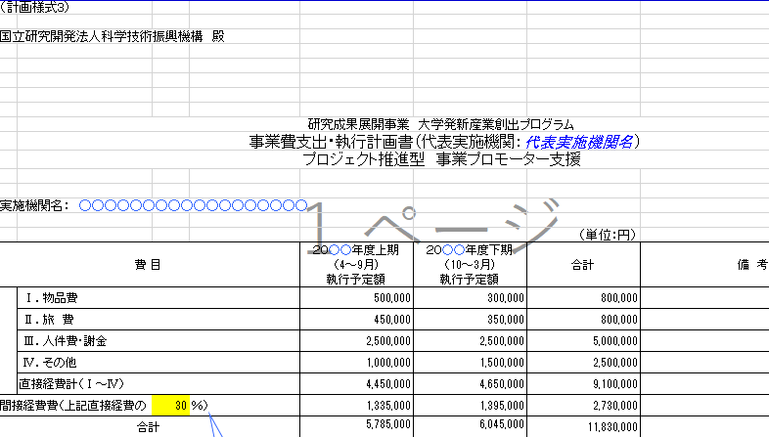
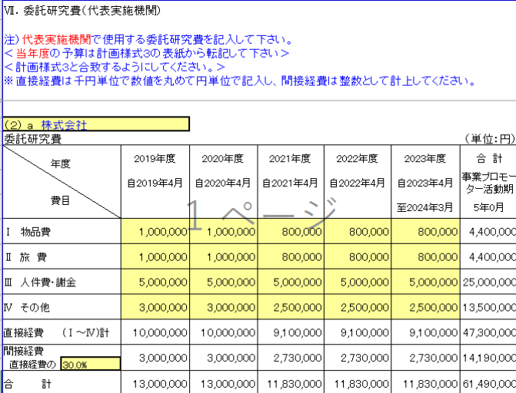
単位は円ですが、直接経費は「千円単位に」数値を丸めて記入して下い。
間接経費は丸めないでください。
ただし、率は必ず整数としてください

（1）委託研究費の総予算額
Ⅶ．委託研究費（事業プロモーター活動経費）
 | 研究タイプ | プロジェクト推進型 事業プロモーター支援 |  |  |  |  | 2027-03-31
 | 開始日 | 2023-12-10 | 終了日 | 2026-03-31
 |  | 2023 |  | 2025

※下表は、３枚目シート、４枚目シートを入力すると、各合算額が自動入力されます。 ＜予算額について、今回はすべて要求ベースとなりますので、必ずしもお約束するものではありませんが、研究遂行に必要、かつ、使用することが確実な予算額のみを要求してください。＞ "
（１）委託研究費の総予算額
 |  |  |  | （単位：円）
 |  | 総予算額

Ⅰ 物品費 |  | 350,000 |  |  | 0 | 350,000
Ⅱ 旅 費 |  | 2,100,000 |  |  | 0 | 2,100,000
Ⅲ 人件費・謝金 |  | 7,500,000 |  |  | 0 | 7,500,000
Ⅳ その他 |  | 1,600,000 |  |  | 0 | 1,600,000
直接経費 | (Ⅰ～Ⅳ)計 | 11,550,000 |  |  | 0 | 11,550,000
間接経費 |  | 3,465,000 |  |  | 0 | 3,465,000
合 計 |  | 15,015,000 |  |  | 0 | 15,015,000

各機関の間接経比率によっては予算配分通知における事業プロモーター活動の予算上限額（JST支出分）に一致しないことがあるが、下回る分にはかまわない（1円といえども超えることは不可）。

